3330mt
견 적 서

 |  | 귀하
전화 :
팩스 :
담당 :

아래와 같이 견적합니다.

견 적 합 계 : | ₩660,000
견 적 일 자 : | 2014-04-03 09:31:03
결 재 조 건 :

품 명 | 규 격 | 수 량 | 단 가 | 금 액 | 세 액 | 합 계 액
 |  |  |  | - | - | -
데스크탑 | HP 3330MT 36AV | 1 | 600,000 | 600,000 | 60,000 | 660,000
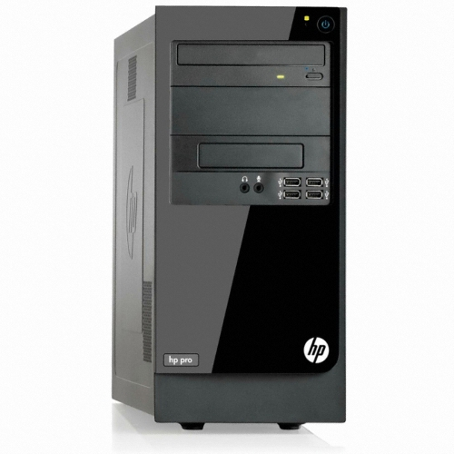
 |  |  |  | - | - | -
 | 인텔 펜티엄 G2030 3.0GHz 듀얼코어 |  |  |  |  | -
 | 4GB DDR3 PC3-16000 (max 16GB) |  |  | - | - | -
 | 500GB SATA 7200rpm hdd |  |  | - | - | -
 | intel HD Graphics |  |  | - | - | -
 | usb 2.0 x 6ea |  |  | - | - | -
 | D-sub x 1ea / DVI x 1ea |  |  | - | - | -
 | DVD Supler multi |  |  | - |  | -
OS | Windows 7 Home Premium 64bit |  |  | - | - | -
 |  |  |  | - | - | -
 |  |  |  | - | - | -
 |  |  |  | - | - | -

 |  |  |  | - | - | -
 |  |  |  | - | - | -
* 결제계좌 : 신한 110-138-600484 씨-넷 |  |  | 합 계 | 600,000 | 60,000 | 660,000
* 견적담당 : | 조규장(010-2910-7760)
* REMARK

hp500_w7
견 적 서

 |  | 귀하
전화 :
팩스 :
담당 :

아래와 같이 견적합니다.

견 적 합 계 : | ₩715,000
견 적 일 자 : | 2014-04-03 09:31:03
결 재 조 건 :

품 명 | 규 격 | 수 량 | 단 가 | 금 액 | 세 액 | 합 계 액
 |  |  |  | - | - | -
데스크탑 | HP 500-212 W7 | 1 | 650,000 | 650,000 | 65,000 | 715,000
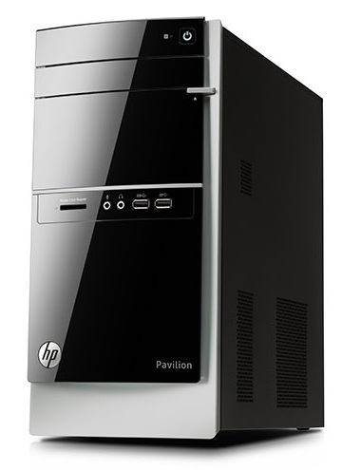
 |  |  |  | - | - | -
 | 인텔 i3-4130 듀얼코어 |  |  |  |  | -
 | 4GB DDR3 PC3-16000 (max 16GB) |  |  | - | - | -
 | 1TB SATA 7200rpm hdd |  |  | - | - | -
 | intel HD4400 Graphics |  |  | - | - | -
 | usb 2.0 x 6ea / usb 3.0 x 4ea |  |  | - | - | -
 | D-sub x 1ea / DVI x 1ea |  |  | - | - | -
 | DVD Multi |  |  | - |  | -
OS | Windows 7 Home Premium 64bit |  |  | - | - | -
 |  |  |  | - | - | -
 |  |  |  | - | - | -
 |  |  |  | - | - | -
 |  |  |  | - | - | -
 |  |  |  | - | - | -
 |  |  |  | - | - | -
 |  |  |  | - | - | -
 |  |  |  |  | - | -
 |  |  |  | - | - | -
 |  |  |  | - | - | -
 |  |  |  | - | - | -
 |  |  |  |  | - | -
 |  |  |  |  | - | -
 |  |  |  | - | - | -
 |  |  |  | - | - | -
 |  |  |  | - | - | -
 |  |  |  | - | - | -
* 결제계좌 : 신한 110-138-600484 씨-넷 |  |  | 합 계 | 650,000 | 65,000 | 715,000
* 견적담당 : | 조규장(010-2910-7760)
* REMARK

